2019_02_data
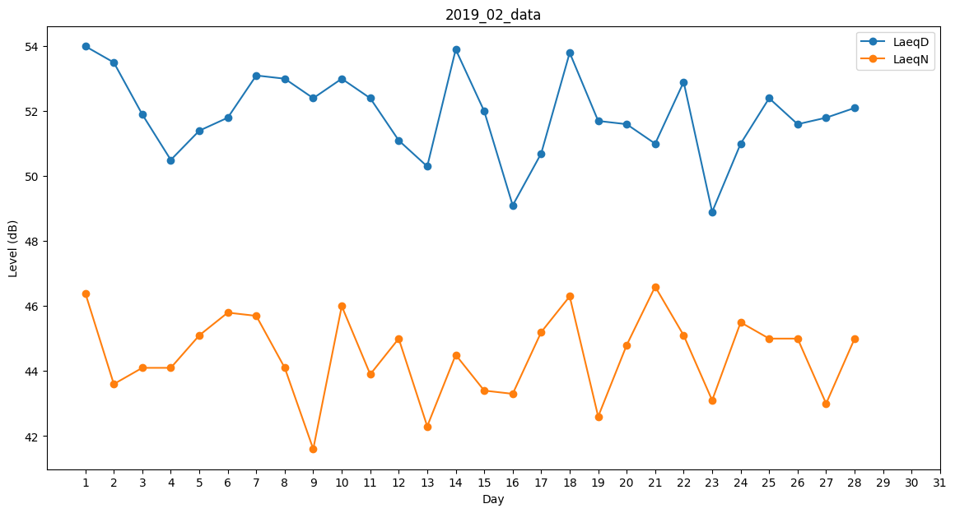
Day | LaeqD | LaeqN
1 | 54 | 46.4
2 | 53.5 | 43.6
3 | 51.9 | 44.1
4 | 50.5 | 44.1
5 | 51.4 | 45.1
6 | 51.8 | 45.8
7 | 53.1 | 45.7
8 | 53 | 44.1
9 | 52.4 | 41.6
10 | 53 | 46
11 | 52.4 | 43.9
12 | 51.1 | 45
13 | 50.3 | 42.3
14 | 53.9 | 44.5
15 | 52 | 43.4
16 | 49.1 | 43.3
17 | 50.7 | 45.2
18 | 53.8 | 46.3
19 | 51.7 | 42.6
20 | 51.6 | 44.8
21 | 51 | 46.6
22 | 52.9 | 45.1
23 | 48.9 | 43.1
24 | 51 | 45.5
25 | 52.4 | 45
26 | 51.6 | 45
27 | 51.8 | 43
28 | 52.1 | 45

